使い方
 |  |  | 令和８年度 ○○大会 申込書

支部名 |  |  | 上尾市 | 会長名 | 木村 眞敏 | 連絡 | 氏名 |  |  |  |  | 注意！ 新システムからはデータダウンロードできません。「data」シートに新会員登録番号、その他を入力するか、すべての項目を手動入力してください
種 別 |  |  | 一般男子 |  |  | 責任者 | 電話番号
順 | 会員登録番号 | 氏 名 |  | 支部名 | 所 属 | 年齢 | 生年月日 | 特記事項 | 審判 有効期限 | 技術等級 | 未登録者
位 |  |  |  |  |  |  |  | 前回順位
1 | JSTA11111111 | #N/A |  | 朝霞市 | #N/A | #N/A | #N/A | ３位

2

①旧システムの「会員データ」がある場合は「data」シートの”会員登録番号”を新会員番号（JSTA00000000）に手入力で入れ替えしてください。氏名等が自動で反映されます
（参照する数式が入力されています）
他クラブの人は「data」シートに追加するか手動入力します
前年実績は常に手動入力
注 | 順位は、上位（強い）順に記入すること。

 | （旧システムの）会員登録データを利用する場合
 | ①旧システムの会員データをの「data」シートのC列以降に貼り付ける
 | ②会員毎に旧会員登録番号を新会員登録番号（JSTA00000000）に入れ替える。
 | ③必要に応じて審判有効期限等を更新する。
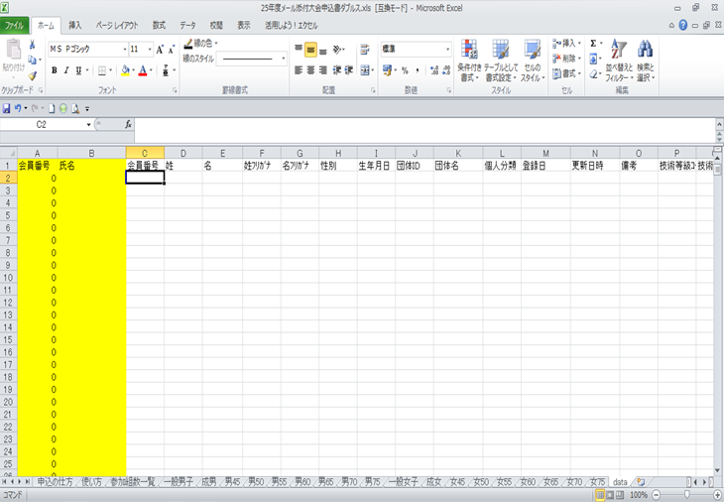

C列以降に貼り付けて下さい。A・B（黄色のセル）の列は数式が入っていますので書き換えないでください。

 | ④他のクラブ会員は手動入力
 | ⑤参加組数一覧のシートに大会名、支部名、会長名、連絡責任者、電話番号を必ず入力してください。
 | （大会名、支部名、会長名、連絡責任者はシート「参加組数一覧」に記入すると他のシートに反映します）
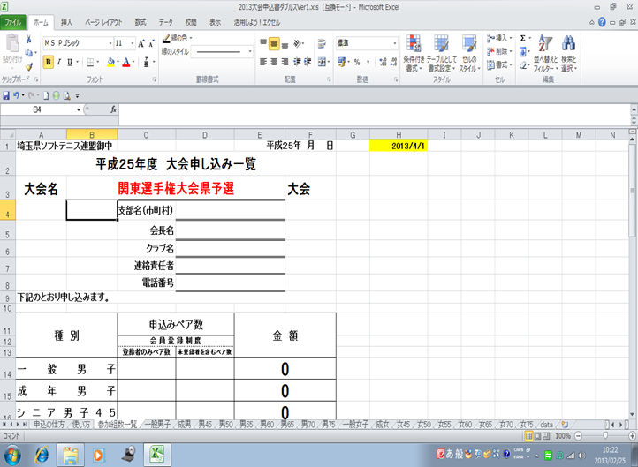

このセルは、本年度の年齢を計算する式が参照しています。書き換えないで下さい。

赤文字の箇所と申込みペア数の入力漏れが無い様ご注意ください。

 | ⑥各種別毎シートに参加申込み選手の入力を行って下さい。
 | ⑦最後に参加組数一覧シートに種別毎ペア数を入力し集計を行って下さい。
 | ⑧会員登録済みペア数（申込時）を左の行へ、未登録者を含むペア数を右行へ記入します。

